Inwestowanie dla dziecka
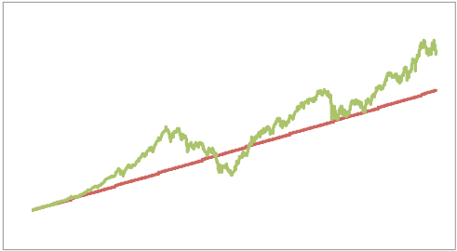
Kalkulator: Inwestowanie dla dzieci - ile odkładać co miesiąc?

Ten arkusz umożliwi Ci policzenie ile pieniędzy powinieneś odkładać co miesiąc, jeśli zależy Ci na uzbieraniu konkretnej kwoty w konkretnym okresie czasu, przy założeniu określonego, średniorocznego poziomu rentowności inwestycji.

Przy założeniu inflacji na poziomie 3% (jak w tabeli) sugerowane wartości to:
4,0% dla lokat bankowych (czyli 1,0% ponad inflację)
4,5% dla długoterminowych obligacji skarbowych i funduszy obligacji (czyli 1,5% ponad inflację)
6,0% dla funduszy stabilnego wzrostu (czyli 3,0% ponad inflację)
7,0% - dla funduszy zrównoważonych (czyli 4,0% ponad inflację)
8,0% - dla funduszy akcji (czyli 5,0% ponad inflację)
Uwaga, jeśli planujesz odkładać przez okres krótszy niż 5 lat, to inwestycja w fundusze akcji i zrównoważone może okazać się zbyt ryzykowna
Wprowadź założenia:
Jaką kwotę chcesz odłożyć? | 60,000 zł
Ile masz lat na uzbieranie tej kwoty? | 18
Zakładana roczna stopa inflacji | 3.00%
Oczekiwana roczna stopa zwrotu: | 6.00%

Po uwzględnieniu inflacji potrzebujesz następującej kwoty osiągnąc cel: | 102,146 zł

Wyniki
Aby uzbierać potrzebną kwotę przy podanym okresie i rocznej stopie zwrotu, powinieneś odkładać w każdym miesiącu: | 287.90 zł
Wartość końcowa Twojej inwestycji przed pobraniem podatku Belki | 111,519 zł
Wartość wpłaconych przez Ciebie pieniędzy | 62,187 zł
Sumaryczna kwota zarobionych odsetek | 49,333 zł
Kwota zapłaconego podatku belki | 9,373 zł

 | Wpłaty | Inwestycja
 | 288 | 288
 | 576 | 577
 | 864 | 868
 | 1,152 | 1,160
 | 1,440 | 1,454
 | 1,727 | 1,749
 | 2,015 | 2,046
 | 2,303 | 2,344
 | 2,591 | 2,644
 | 2,879 | 2,945
 | 3,167 | 3,247
 | 3,455 | 3,551
 | 3,743 | 3,857
 | 4,031 | 4,164
 | 4,319 | 4,473
 | 4,606 | 4,783
 | 4,894 | 5,095
 | 5,182 | 5,408
 | 5,470 | 5,723
 | 5,758 | 6,040
 | 6,046 | 6,358
 | 6,334 | 6,678
 | 6,622 | 6,999
 | 6,910 | 7,322
 | 7,198 | 7,646
 | 7,485 | 7,973
 | 7,773 | 8,300
 | 8,061 | 8,630
 | 8,349 | 8,961
 | 8,637 | 9,293
 | 8,925 | 9,628
 | 9,213 | 9,964
 | 9,501 | 10,302
 | 9,789 | 10,641
 | 10,077 | 10,982
 | 10,364 | 11,325
 | 10,652 | 11,669
 | 10,940 | 12,016
 | 11,228 | 12,364
 | 11,516 | 12,713
 | 11,804 | 13,065
 | 12,092 | 13,418
 | 12,380 | 13,773
 | 12,668 | 14,130
 | 12,956 | 14,488
 | 13,243 | 14,849
 | 13,531 | 15,211
 | 13,819 | 15,575
 | 14,107 | 15,941
 | 14,395 | 16,308
...
Wykres po lewej stronie pokazuje jedynie orientacyjną wartość inwestycji przy założeniu, że nie ma żadnych rynkowych wahań.
W praktyce musisz być przygotowany na zmienność wartości inwestycji, która bardziej przypominać będzie wykres po prawej stronie.

